Hoja 1
 |  | Tiempo (minutos) |  |  |  |  |  |  |  |  |  |  |  |  |  |  |  |  |  |  |  | Tiempo (minutos)
Instrucción | 0 | 1 | 2 | 3 | 4 | 5 | 6 | 7 | 8 | 9 | 10 | 11 | 12 | 13 | 14 | 15 | 16 | 17 | 18 | 19 | 20 | 21 | 22
Buscar instrucción | I0 | I2 |  |  | I1 |  | I1 |  | I3 | I5 |  |  |  | I4
Decodificar |  | I0 |  |  | I2 |  |  |  |  | I3 |  |  |  |  |  | I4
Buscar operandos |  |  |  |  |  |  | I2 |  | I1 |  | I1 |  | I3 |  |  |  | I5 | I4
Ejecutar |  |  | I0 |  |  |  |  | I2 |  |  |  |  | I1 | I1 |  |  |  | I5 |  | I4
Escribir |  |  |  |  |  | I0 |  |  | I2 |  |  |  |  |  | I1 |  | I1 |  | I3 | I5 |  |  | I4
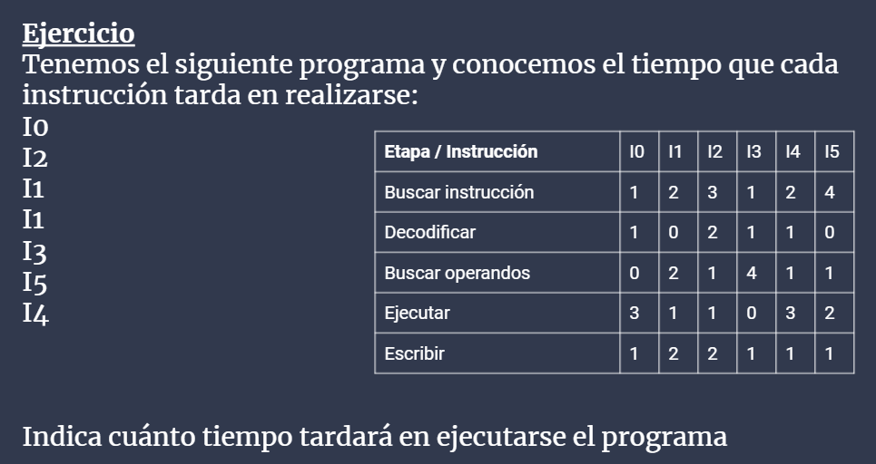

 |  |  |  |  |  |  |  | El tiempo total sería de 22 minutos.

